Sheet1
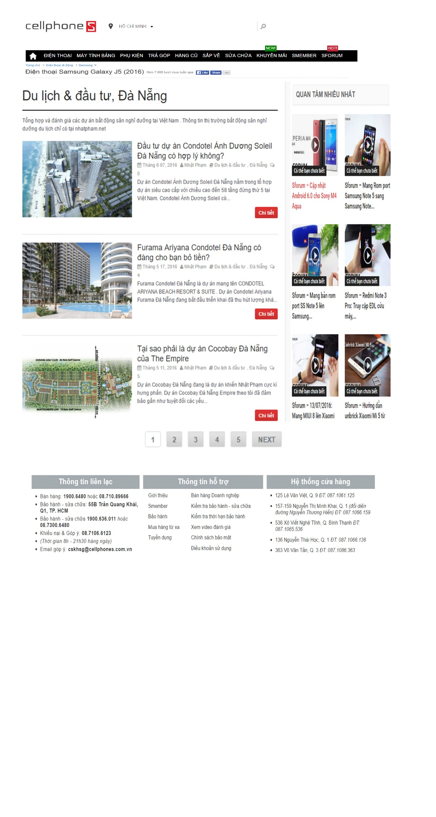
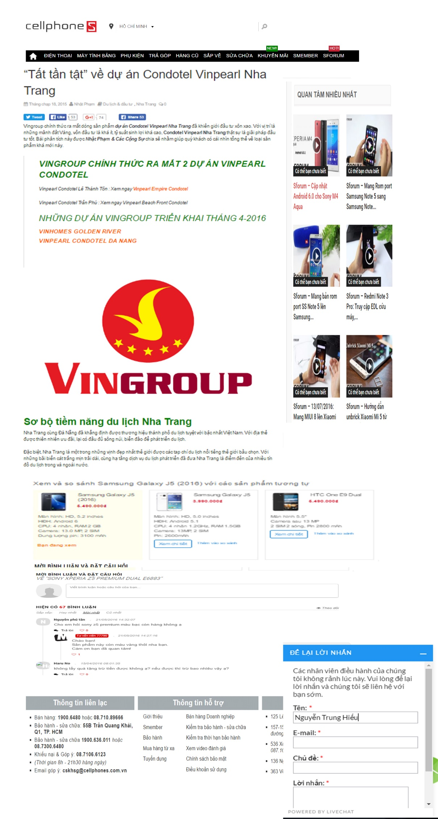
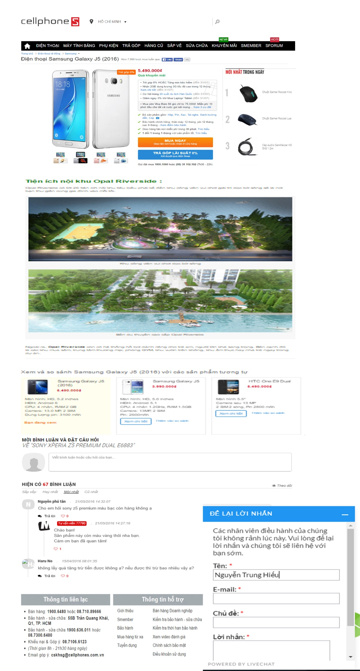
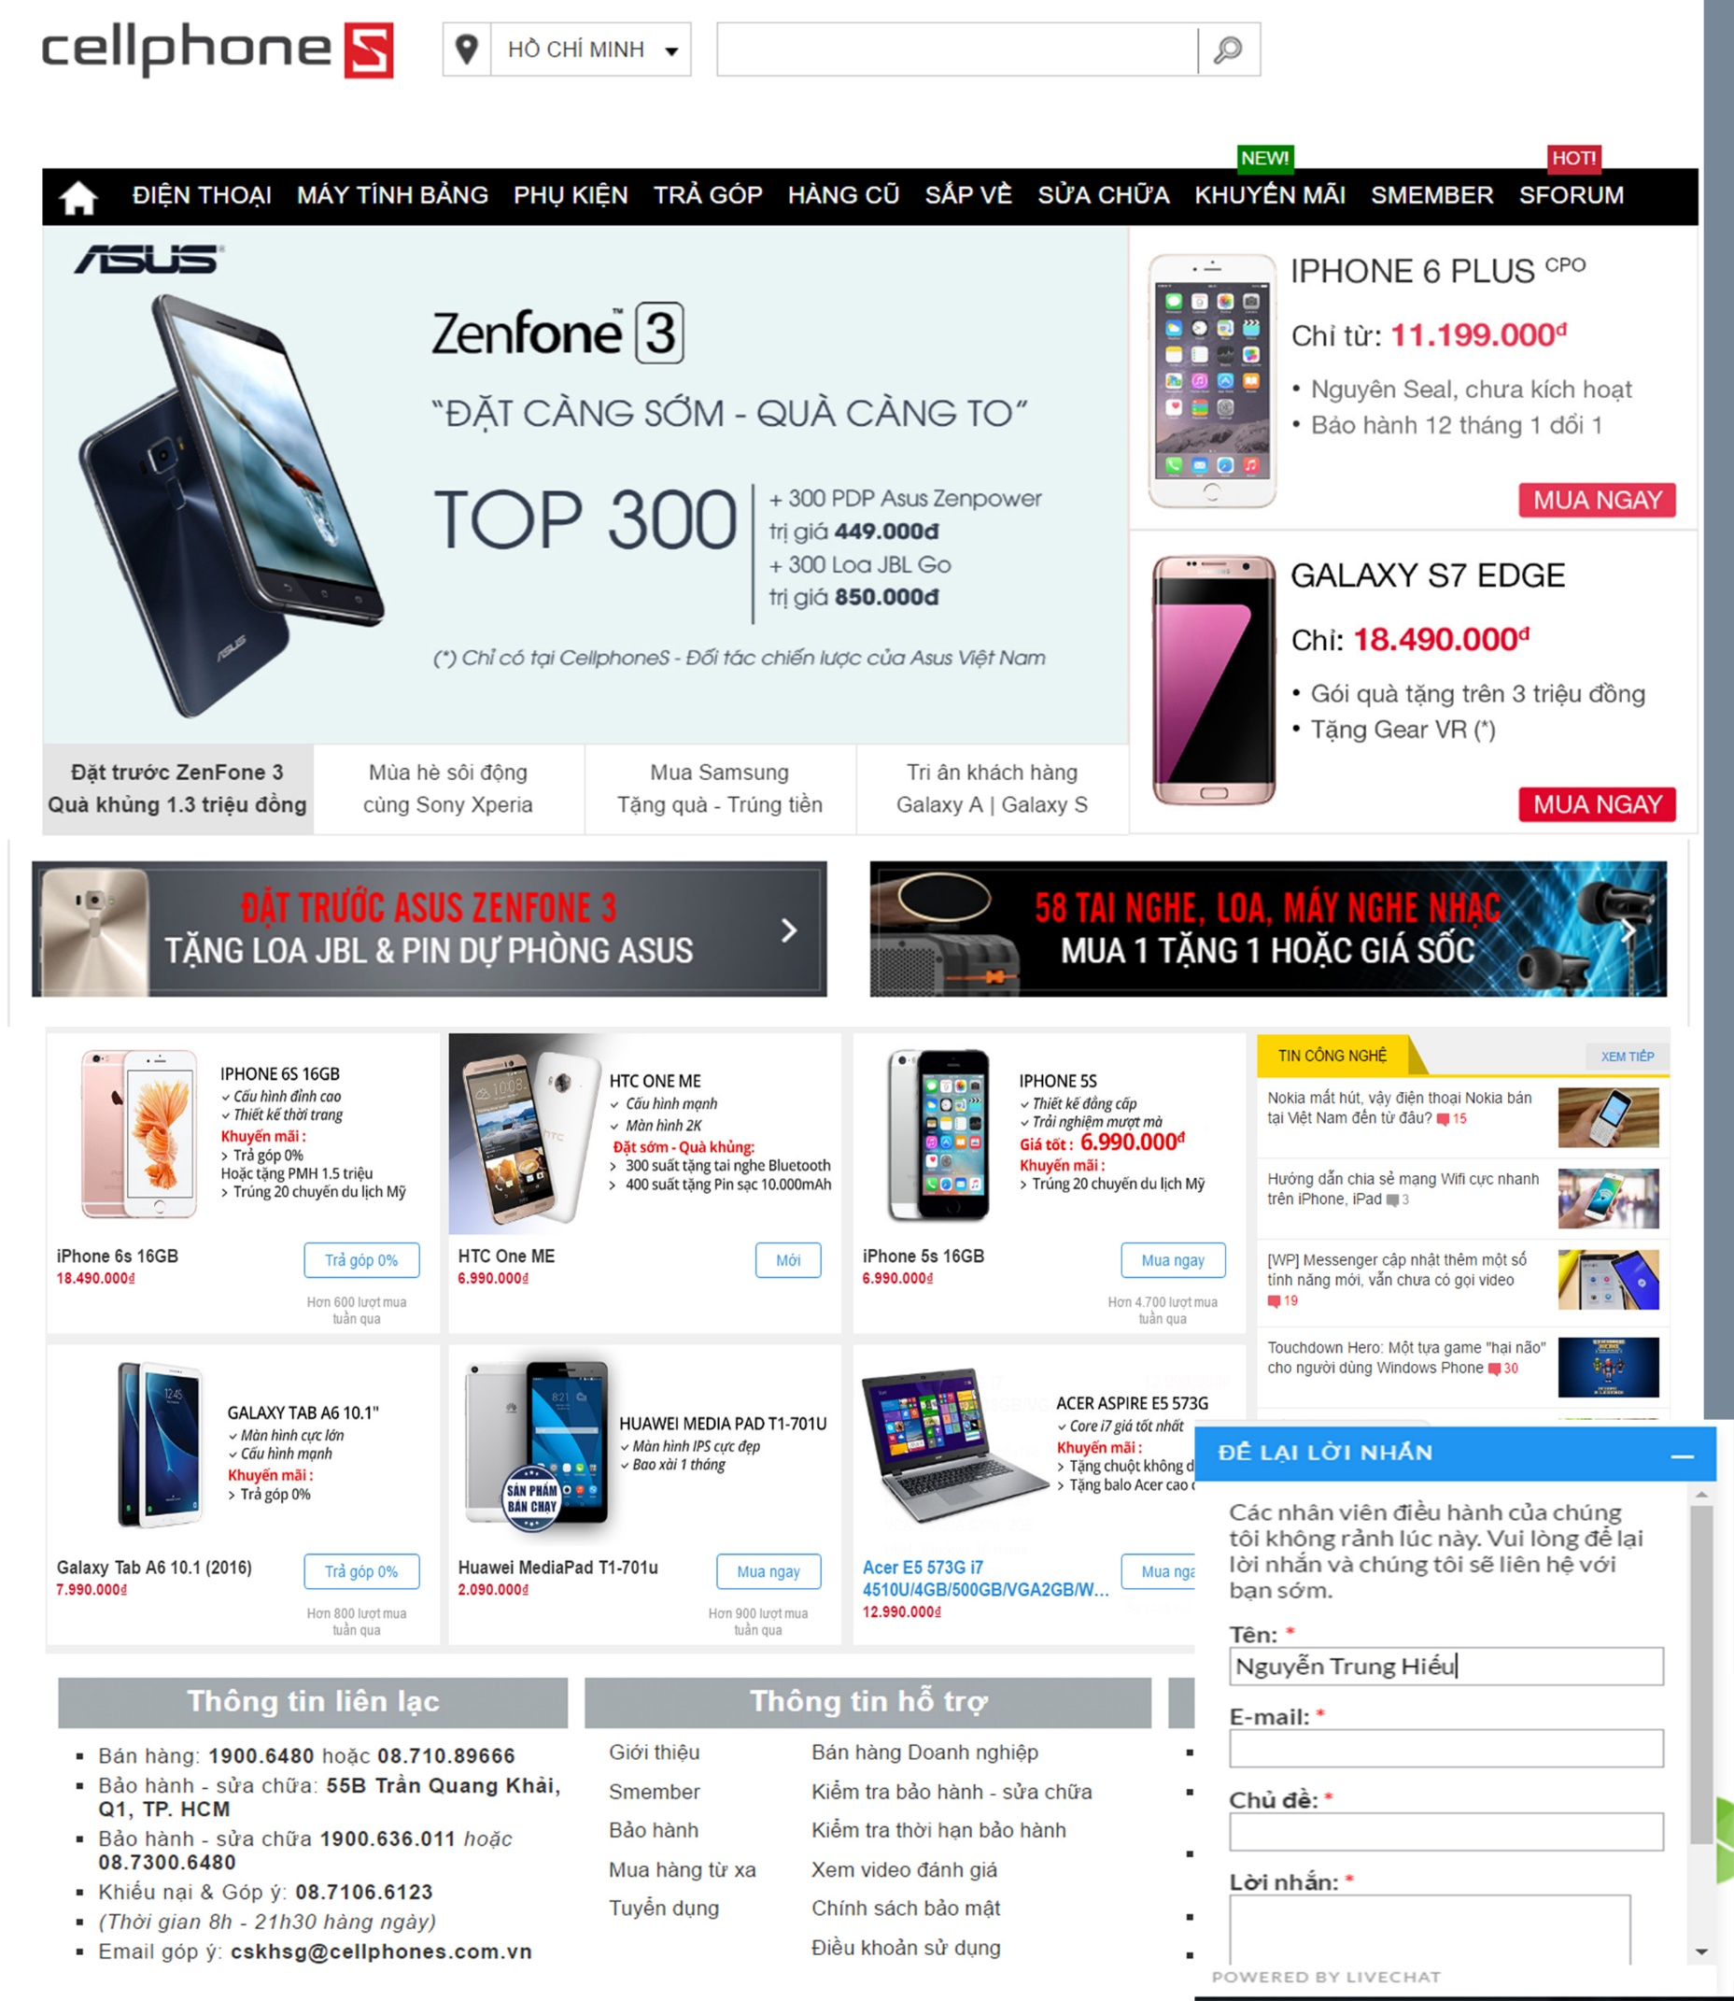
Tên web: Bánh Tráng Trung Hiếu
Background: Màu Trắng
Menu màu: Xanh Lá Đậm.
màu chữ chung màu Nâu đất
Màu chữ trong menu màu : Trắng viền Nâu
tên miền em có 2 cái
banhtrangphuhoadong.vn
banhtrangtrunghieu.vn

Trang Chủ | Bánh Tráng Xuất Khẩu |  | Bánh Tráng Nội Địa |  |  | Đặt sản Củ Chi |  |  | Du Lịch Củ Chi |  |  | Liên Hệ | Giới Thiệu
 |  | Thị Trường Xuất Khẩu |  | Bánh tráng Trắng |  |  | Bò Củ Chi |  |  | Du Lịch Lịch Sử
 |  | Tiêu Chuẩn Xuất Khẩu |  |  | Trắng Loại 1 |  |  | Thịt Bò Tơ |  |  | Địa Đạo Bến Dược
 |  | Hợp Tác Công Ty |  |  |  |  |  | Sữa Bò Tươi |  |  | Địa Đạo Bến Đình
 |  | Những bài viết sau này nếu có |  |  | Trắng Loại 3 |  | Củ Mì |  |  | Du Lịch Sinh Thái
 |  |  |  | Bánh tráng Đỏ |  |  |  | Củ Mì Luộc |  |  | Vườn Trái Cây Trung An
 |  |  |  |  | Đỏ loại 1 |  |  | Bánh Ít Củ Mì |  |  | Công Viên Nước Củ Chi
 |  |  |  |  | Đỏ loại 2 |  |  |  |  | Trải Nghiệm & Khám Phá
 |  |  |  |  | Đỏ loại 3 |  |  |  |  |  | Các Bài Viết tạo sau này
 |  |  |  | Bánh Tráng Cuốn
 |  |  |  |  | Cuốn Gỏi Cuốn
 |  |  |  |  | Cuốn Chả Giò

